GRAF
20/05/2019 00:01:00 | 9
20/05/2019 00:02:00 | 10
20/05/2019 00:03:00 | 11
20/05/2019 00:04:00 | 12

CONSIDERACIONES
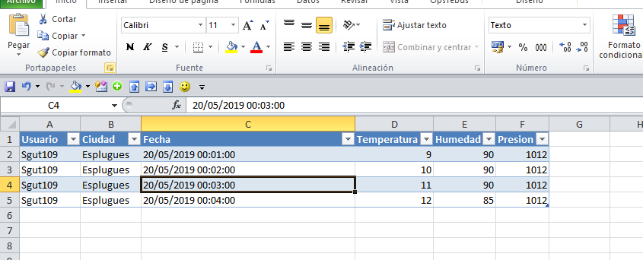
Columna Fecha en Formato Texto

